AM und Bildung
Arbeitmarkt und Bildung in Wien
 | Dec-22

Arbeitsmarktdaten im Kontext von Bildungsabschlüssen:
Das mit Abstand höchste Arbeitslosigkeitsrisiko haben Personen, die keinen über die Pflichtschule hinausgehenden Bildungsabschluss vorweisen können.

Wichtige Arbeitsmarktdaten auf einen Blick

 |  |  | Veränd. zum Vorjahr
 | Bestand/Quote |  | absolut | in%

Arbeitslose Personen | 116,125 |  | -10,622 | -8.4%
Frauen | 45,313 |  | -5,821 | -11.4%
Männer | 70,812 |  | -4,801 | -6.3%
Unselbständig Beschäftigte | 895,521 |  | 24,780 | 2.8%
Frauen | 438,836 |  | 13,071 | 3.1%
Männer | 456,685 |  | 11,709 | 2.6%
Arbeitslosenquote - nationale Berechnung | 11.5% |  | -1.2% | -Punkte
Frauen | 9.4% |  | -1.4% | -Punkte
Männer | 13.4% |  | -1.1% | -Punkte

 | arbeitslose Personen |  | offene Stellen

 | Bestand | Anteil | Bestand | Anteil

Gesamt | 116,125 | 100% | 13,737 | 100%
maximal Pflichtschule | 57,359 | 49.4% | 5,435 | 39.6%
Lehre | 24,121 | 20.8% | 3,761 | 27.4%
Mittlere technisch-gewerbliche Schule | 767 | 0.7% | 40 | 0.3%
Mittlere kaufmännische Schule | 1,892 | 1.6% | 94 | 0.7%
sonstige mittlere Schule | 2,496 | 2.1% | 1,307 | 9.5%
Allgemeinbildende höhere Schule | 9,781 | 8.4% | 90 | 0.7%
Höhere technisch-gewerbliche Schule | 2,171 | 1.9% | 716 | 5.2%
Höhere kaufmännische Schule | 1,777 | 1.5% | 339 | 2.5%
sonstige höhere Schule | 3,107 | 2.7% | 834 | 6.1%
Akademie | 354 | 0.3% | 38 | 0.3%
Fachhochschule | 1,208 | 1.0% | 498 | 3.6%
Universität, Hochschule, Pädagogische Hochschule | 10,829 | 9.3% | 584 | 4.3%

49,4% der arbeitslosen Personen hat lediglich Pflichtschulausbildung, 20,8% verfügen über einen Lehrabschluss; in Summe weisen 70,2% aller arbeitslosen Personen maximal Lehrausbildung auf. Personen mit Lehrabschluss sind allerdings im Vorteil: 27,4% der (sofort verfügbaren) offenen Stellen verlangt diese Qualifikation.

Bestand arbeitsloser Personen nach Ausbildung und Geschlecht

 | Frauen N = 45.313 | Männer N = 70.812
Pflichtschule | 47.0% | 51.0%
Lehre | 16.8% | 23.3%
BMS | 5.3% | 3.9%
AHS | 9.6% | 7.7%
BHS | 6.8% | 5.6%
Uni, FH, Akademie | 14.4% | 8.3%

Bei der differenzierten Betrachtung arbeitsloser Personen nach Geschlecht zeigt sich ein Unterschied beim Anteil von Personen mit Pflichtschulausbildung (Männer: 51.0%, Frauen: 47,0%), noch deutlicher ist der Unterschied beim Anteil von Personen mit Lehrabschluss: 16,8% der arbeitslosen Frauen, aber 23,3% der arbeitslosen Männer haben eine Lehrausbildung absolviert.

Arbeitslosenquote1 nach Ausbildung

 | Dez 22 | Dez 21 | ALQ-Gesamt | ALQ-Gesamt
Pflichtschulausbildung | 31.8% | 34.4% | 11.5% | 12.7%
Lehrausbildung | 11.3% | 12.7% | 11.5% | 12.7%
BMS | 6.9% | 7.6% | 11.5% | 12.7%
AHS | 9.3% | 9.3% | 11.5% | 12.7%
BHS | 6.6% | 7.6% | 11.5% | 12.7%
Akadem. Ausbildung, FH | 3.7% | 4.2% | 11.5% | 12.7%

Arbeitslosenquote1 nach Ausbildung im Zeitverlauf

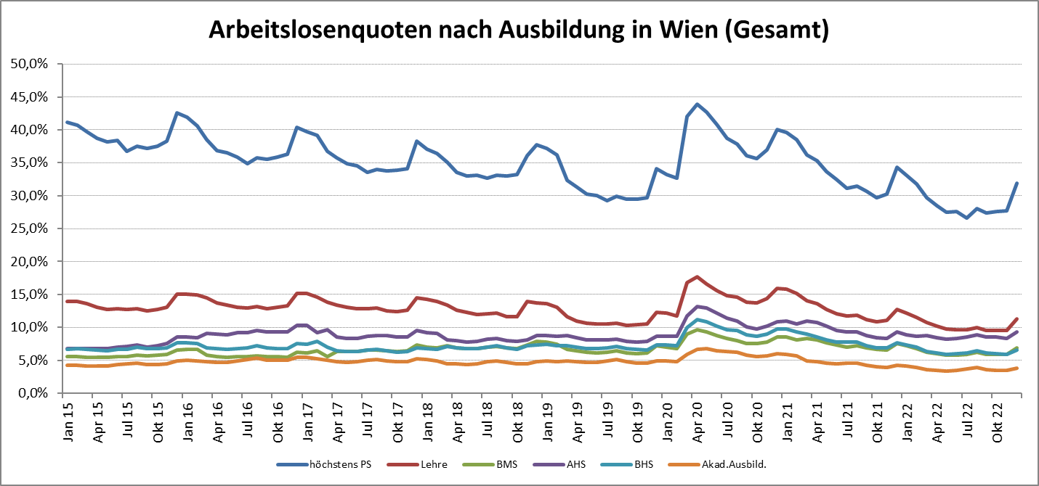

1 Vorgemerkte Arbeitslose einer Bildungsebene bezogen auf das Arbeitskräftepotential (Arbeitslose + unselbstständig Beschäftigte des Jahres) derselben Bildungsebene; die Gliederung der Beschäftigtenbasis nach Bildungsabschluss wurde nach Ergebnissen der Arbeitskräfteerhebung (unselbeständig Erwerbstätige nach LFK) errechnet

verwendete Abkürzungen:
AHS: Allgemeinbildende höhere Schule
BHS: Berufsbildende höhere Schule (Höhere technisch-gewerbliche Schule, Höhere kaufmännische Schule, Sonstige höhere Schule)
BMS: Berufsbildende mittlere Schule (Mittlere technisch-gewerbliche Schule, Mittlere kaufmännische Schule, Sonstige mittlere Schule)

